상품제안서
에어포켓 미니선풍기 | 상품코드: S01507

 |  |  |  |  |  |  | 02-713-8555 | www.synergygift.co.kr
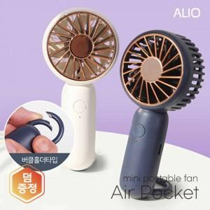

【상세/제작정보】 | 컴팩트한 사이즈, 버클홀더타입으로 편리한 휴대, 3단계 강력한 바람 핸드선풍기

【인쇄/포장옵션】 | 컬러, 칼러양면 / 포장지포장

【공급단가】 | 수량 | 30~ | 100~ | 300~ | 1,000~ | 3,000~
*VAT별도 | 단가 | 6,400원 | 6,050원 | 5,750원 | 5,550원 | 5,450원

【상품 URL】 | https://www.synergygift.co.kr:443/src/goods_detail.php?gdno=18653

